Exemplo I
PGTO | -R$20,000.00 | $/ano
n | 10 | anos
i | 0.949% | am
i | 12.00% | aa

VF | R$351,001.97

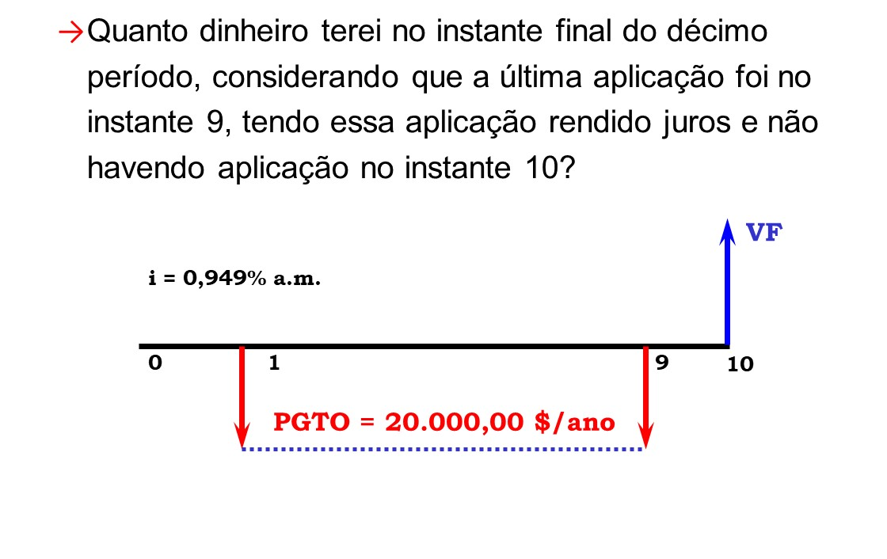

295533,24
PGTO | -R$20,000.00 | $/ano
n | 9 | anos
i | 12.00%

VF (data 9) | R$295,533.24

VF (data 10) | R$331,001.97

Exemplo II
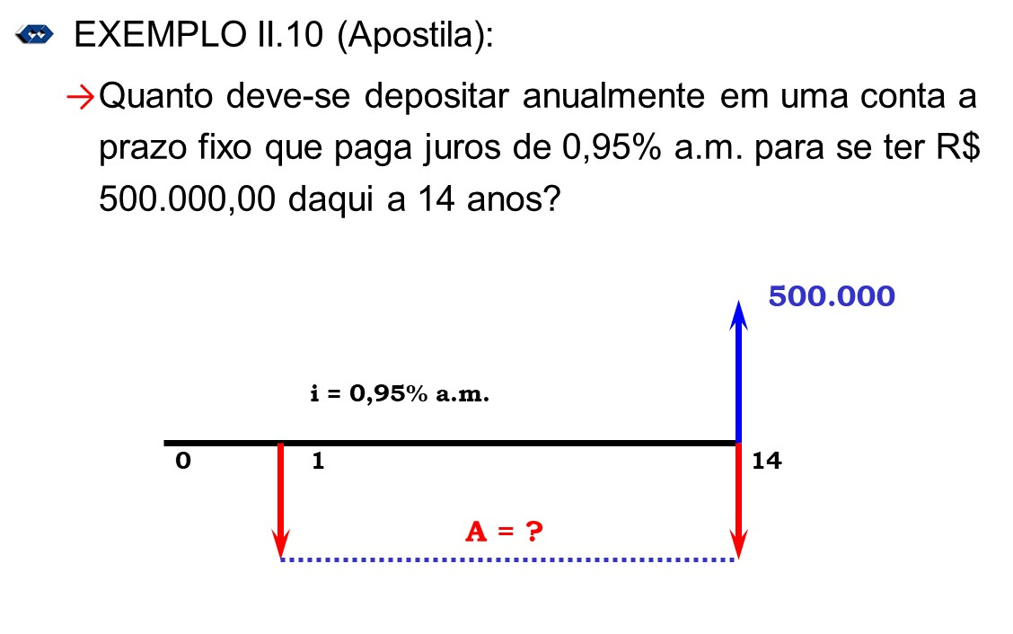

VF | R$500,000.00 | $
n | 14 | anos
i | 0.95% | am
i | 12.01% | aa

PGTO | -R$15,418.63 | $/ano
PGTO | -R$1,219.13 | $/mês

Exemplo VII
 | 1a. Etapa
PGTO | R$10,000.00 | $/ano
i | 10% | aa

VP (data 1) | R$100,000.00 | $

 | 2a. Etapa

100.000,00
VF | R$150,000.00
i | 10% | aa
n | 1
VP | -R$136,363.64

Exemplo X
 |  |  | iN | 6.00% | aacm | Nominal
 |  |  | iE | 6.168% | aa | Efetiva

 |  |  | iN | 15.00% | aact | Nominal
 |  |  | iE | 15.87% | aa | Efetiva

 |  |  | iEa | 12.25% | aa | Efetiva
 |  |  | iEm | 0.968% | am | Efetiva

$$iE={\left[1+\frac{iN}{m}\right]}^{m}−1$$
 |  | Converte taxa Nominal em
 |  | Efetivas!

Não confundir conversão de taxa nominal em efetiva com
conversão de taxas efetivas!

 | Converte taxas Efetivas em períodos de tempo diferentes!
 | (Equivalentes!)

